메인 화면
1


2

3

번호 | 이름 | 내용 | 형식
1 | 배경 화면 | 메뉴 화면에서 쓰이는 배경 화면 이미지 | 이미지
2 | 시작 버튼 | 게임 준비 화면으로 넘어가기 위한 버튼 | 이미지, 버튼
3 | 환경 설정 버튼 | 환경 설정 화면으로 넘어가기 위한 버튼 | 이미지, 버튼

환경 설정 화면
1
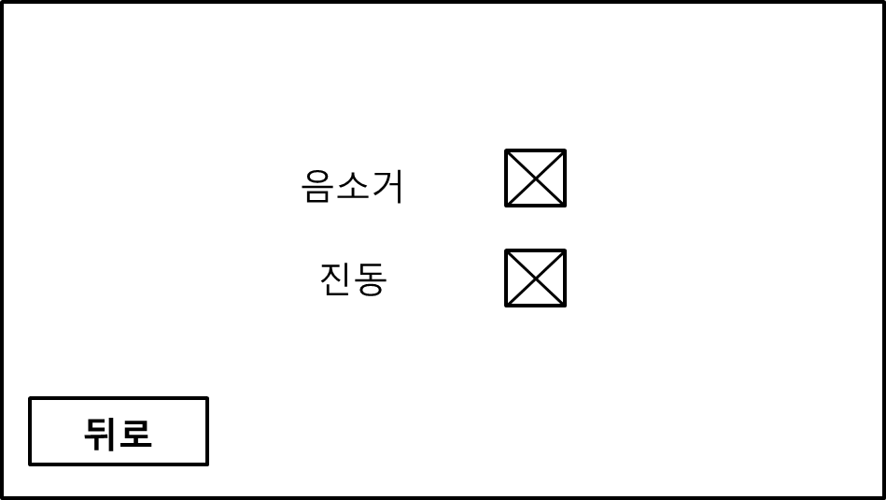

4
2

3

5

번호 | 이름 | 내용 | 형식
1 | 환경 설정 화면 배경 | 환경 설정 화면에서 쓰이는 배경 이미지 | 이미지
2 | 음소거 | "음소거" 텍스트 이미지 | 이미지
3 | 진동 | "진동" 텍스트 이미지 | 이미지
4 | 토글 | 토글을 위한 이미지(토글 배경과 체크 이미지 필요) | 이미지, 이미지
5 | 뒤로가기 버튼 | 메뉴 화면으로 돌아가기 위한 버튼 | 이미지, 버튼

게임 준비 화면
1

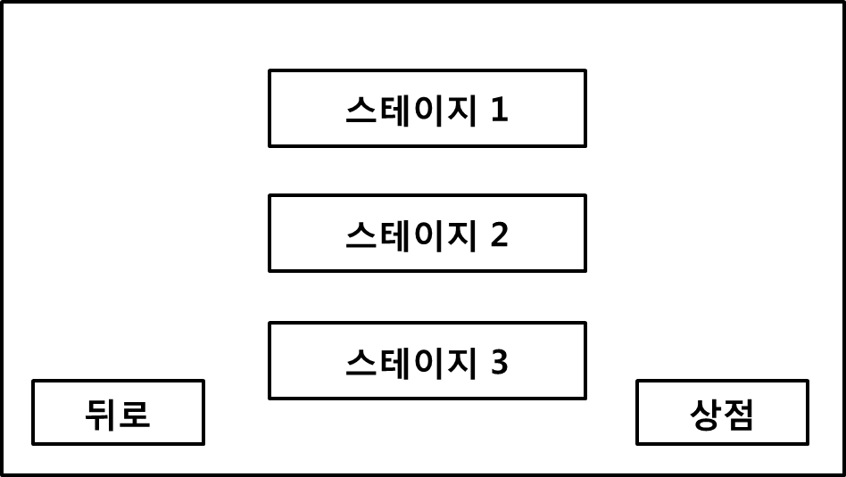
2

3
4

번호 | 이름 | 내용 | 형식
1 | 환경 설정 화면 배경 | 게임 준비 화면에서 쓰이는 배경 이미지 | 이미지
2 | 스테이지 버튼 | 스테이지를 선택하기 위한 버튼(1~3스테이지 까지의 버튼이 필요) | 이미지, 버튼
3 | 뒤로가기 버튼 | 메인 화면으로 돌아가기 위한 버튼 | 이미지, 버튼
4 | 상점 버튼 | 외부 상점으로 가기 위한 버튼 | 이미지, 버튼

게임 플레이 화면
1
2
3
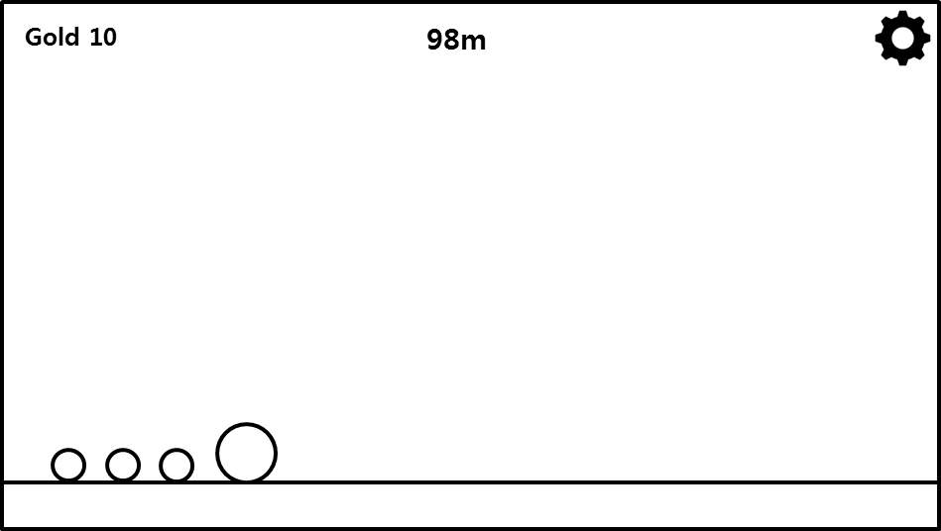

번호 | 이름 | 내용 | 형식
1 | 골드 | 적을 물리쳐 번 돈을 표시한다. ("Gold" 텍스트 이미지 및 골드 수치) | 이미지
2 | 거리 | 플레이어가 이동한 거리를 표시한다. (거리 수치 및 "M" 텍스트 이미지) | 이미지
3 | 옵션 버튼 | 옵션 창을 띄우기 위한 버튼 | 이미지, 버튼

내부 상점 화면
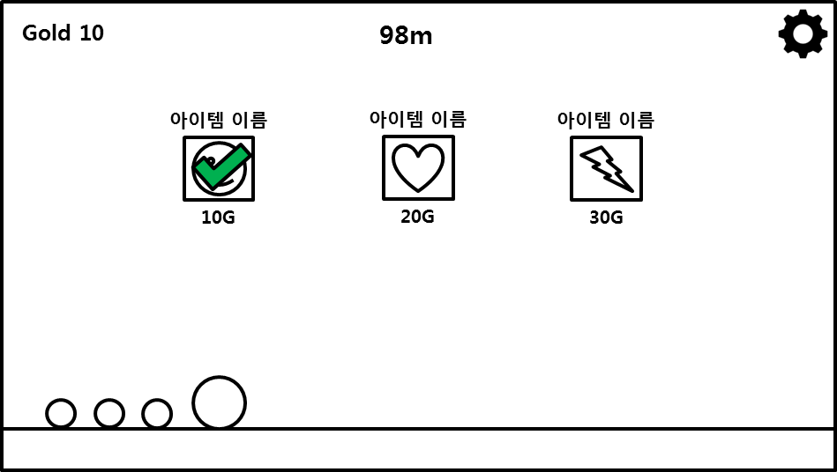

1
2
3

4

* 아이템 종류에 관하여서는 레벨 디자인 문서의 아이템 탭 참조
번호 | 이름 | 내용 | 형식
1 | 아이템 이름 | 아이템 이름 텍스트(유니티에서 제공하는 텍스트 사용) | 이미지, 텍스트
2 | 아이템 이미지 | 아이템 이미지 | 이미지, 버튼
3 | 체크 이미지 | 이미 구매한 아이템임을 표현하기 위한 이미지 | 이미지, 버튼
4 | 아이템 가격 | 아이템의 가격 (가격 수치 및 "G" 텍스트 이미지) | 이미지, 버튼

옵션 창
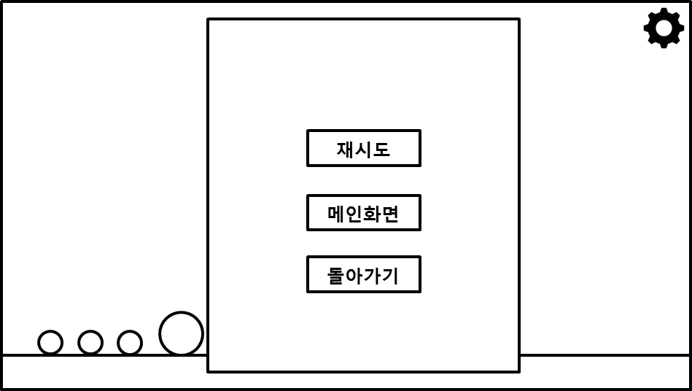
1

2

3

4

번호 | 이름 | 내용 | 형식
1 | 옵션 창 배경 | 옵션 창을 위한 배경 이미지 | 이미지
2 | 재시도 버튼 | 게임을 재시도 하기 위한 버튼 | 이미지, 버튼
3 | 메인 화면 버튼 | 메인 화면으로 돌아가기 위한 버튼 | 이미지, 버튼
4 | 돌아가기 버튼 | 게임으로 다시 돌아가기 위한 버튼 | 이미지, 버튼

결과 창
1
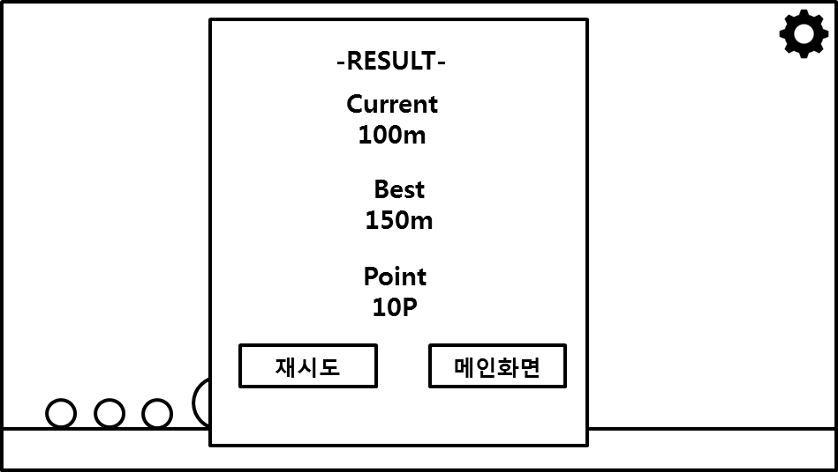
2

3
4

5

6
7

8
9

번호 | 이름 | 내용 | 형식
1 | 결과 창 배경 | 결과 창을 위한 배경 이미지 | 이미지
2 | 결과 창 제목 | 결과 창을 위한 제목 | 이미지
3 | 최근 간 거리 | 최근 간 거리임을 알려주기 위한 텍스트 이미지 ("Current" 텍스트 이미지) | 이미지
4 | 거리 | 거리를 나타내는 수치 (거리 수치 및 "M" 텍스트 이미지) | 이미지
5 | 최고로 간 거리 | 최고로 간 거리임을 알려주기 위한 텍스트 이미지 ("Best" 텍스트 이미지) | 이미지
6 | 포인트 텍스트 | 게임에서 얻은 포인트임을 알려주기 위한 텍스트 이미지 ("Point" 텍스트 이미지) | 이미지
7 | 포인트 | 포인트를 나타내는 수치 (포인트 수치 및 "P" 텍스트 이미지) | 이미지
8 | 재시도 버튼 | 게임을 재시도 하기 위한 버튼 | 이미지, 버튼
9 | 메인 화면 버튼 | 메인 화면으로 돌아가기 위한 버튼 | 이미지, 버튼

외부 상점 화면
1
4
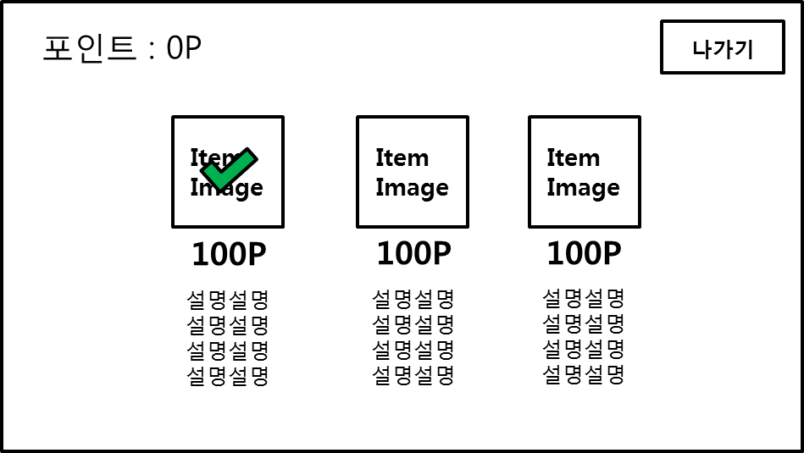
2
3

5
6

7

8

* 아이템 종류에 관하여서는 레벨 디자인 문서의 아이템 탭 참조
번호 | 이름 | 내용 | 형식
1 | 외부 상점 배경 화면 | 외부 상점 화면에서 쓰이는 배경 이미지 | 이미지
2 | 포인트 텍스트 | 포인트임을 알려주기 위한 텍스트 이미지 (Point 텍스트 이미지) | 이미지, 텍스트
3 | 포인트 | 포인트를 나타내는 수치 (포인트 수치 및 P 텍스트 이미지) | 이미지, 텍스트
4 | 나가기 버튼 | 메인 메뉴로 나가기 위한 버튼 | 이미지, 버튼
5 | 아이템 이미지 | 아이템의 이미지 | 이미지
6 | 체크 이미지 | 이미 구매한 아이템임을 표현하기 위한 이미지 | 이미지
7 | 아이템 포인트 | 포인트를 나타내는 수치 (포인트 수치 및 P 텍스트 이미지) | 이미지, 텍스트
8 | 아이템 이름 및 설명 | 아이템 이름 및 설명을 표시하는 텍스트(유니티에서 제공하는 텍스트 사용) | 이미지, 텍스트

아이템 구매 확인 창
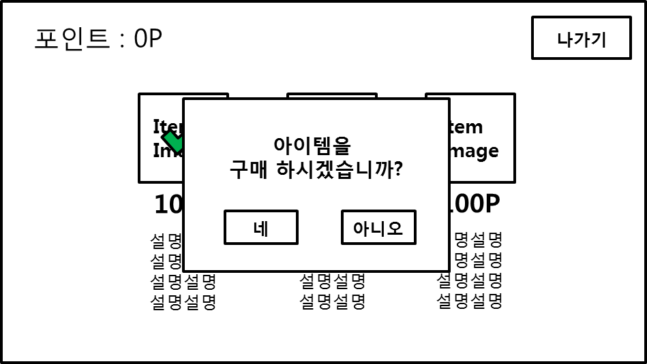

1
2

3
4

번호 | 이름 | 내용 | 형식
1 | 아이템 구매 확인 창 배경 | 아이템 구매 확인 창에서 쓰이는 배경 이미지 | 이미지
2 | 아이템 구매 확인 텍스트 | 아이템 구매를 확인하기 위한 텍스트 ("아이템을 구매 하시겠습니까?" 텍스트 이미지) | 이미지
3 | 구매 확인 버튼 | 아이템 구매를 위한 버튼 | 이미지, 버튼
4 | 구매 거부 버튼 | 아이템 구매를 거부하기 위한 버튼 | 이미지, 버튼

